container collector claim form
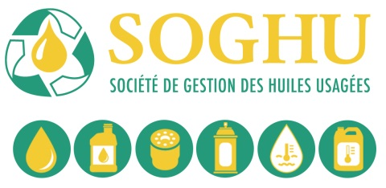
Formulaire de réclamation de subsides
à la récupération des CONTENANTS usagés
d'huile et d'antige (version 1er Janvier 2016)

Nom du récupérateur |  |  |  |  |  | Facture #
Adresse postale
Ville |  |  |  | Prov. |  | Code Postal
Téléphone |  | Fax |  |  | Récupérateur #
TPS # |  | TVQ # |  |  | Nom du valorisateur
Note: Tel qu'indiqué dans la Convention des Récupérateurs au point 3.1 d) (V) " Le Récupérateur doit respecter le pourcentage minimum de 95% de Produits SOGHU sinon il devra rembourser à la SOGHU les subsides reçus en trop sur le volume excédentaire et devra payer à la SOGHU les subsides que la SOGHU a versé au valorisateur sur ce même volume."
Date de cueillette AAAA-MM-JJ | Fiche de recyclage # | Zone | Nombre de seaux | Nombre de sacs | Total Kgs. | x taux de zone | Montant réclamé
 |  |  |  |  |  | - | -
 |  |  |  |  |  | - | -
 |  |  |  |  |  | - | -
 |  |  |  |  |  | - | -

 |  |  |  |  |  | - | -
 |  |  |  |  |  | - | -
 |  |  |  |  |  | - | -
 |  |  |  |  |  | - | -
 |  |  |  |  |  | - | -
 |  |  |  |  |  | - | -
 |  |  |  |  |  | - | -
 |  | Total | - | - | - | Sous total | -
Pour usage de la SOGHU seulement
GL # ________________ Date _____________
Préparé par ___________________________
Signature _____________________________
 |  |  |  |  | TPS @ 5% |  | -
 |  |  |  |  | TVQ @9,975% |  | -
 |  |  |  |  |  | Total | -

S'assurer que tous les documents de vérification sont annexés (fiches de recyclage, preuves de livraison signées du valorisateur et billets de pesée).
Je certifie que l'information fournie sur ce formulaire est exacte et je reconnais qu'elle pourrait être l'objet d'une vérification. Les dossiers détaillés supportant cette réclamation sont disponibles sur demande. Je certifie qu'au meilleur de ma connaissance, les produits usagés faisant l'objet de cette réclamation ont été générés au Québec. Je reconnais que j'ai lu, et accepte d'être lié par les conditions générales du verso (voir tabulateur page 2 verso formulaire ).

Nom |  |  |  | Signature

Date

SOGHU TPS # 853664944 TVQ#1207 6636 69
 |  |  |  |  |  |  | Révisé 4 juillet 2017
Page 1 de 2

